Sheet1
작업일: 2023년 4월 24일 / 류제현

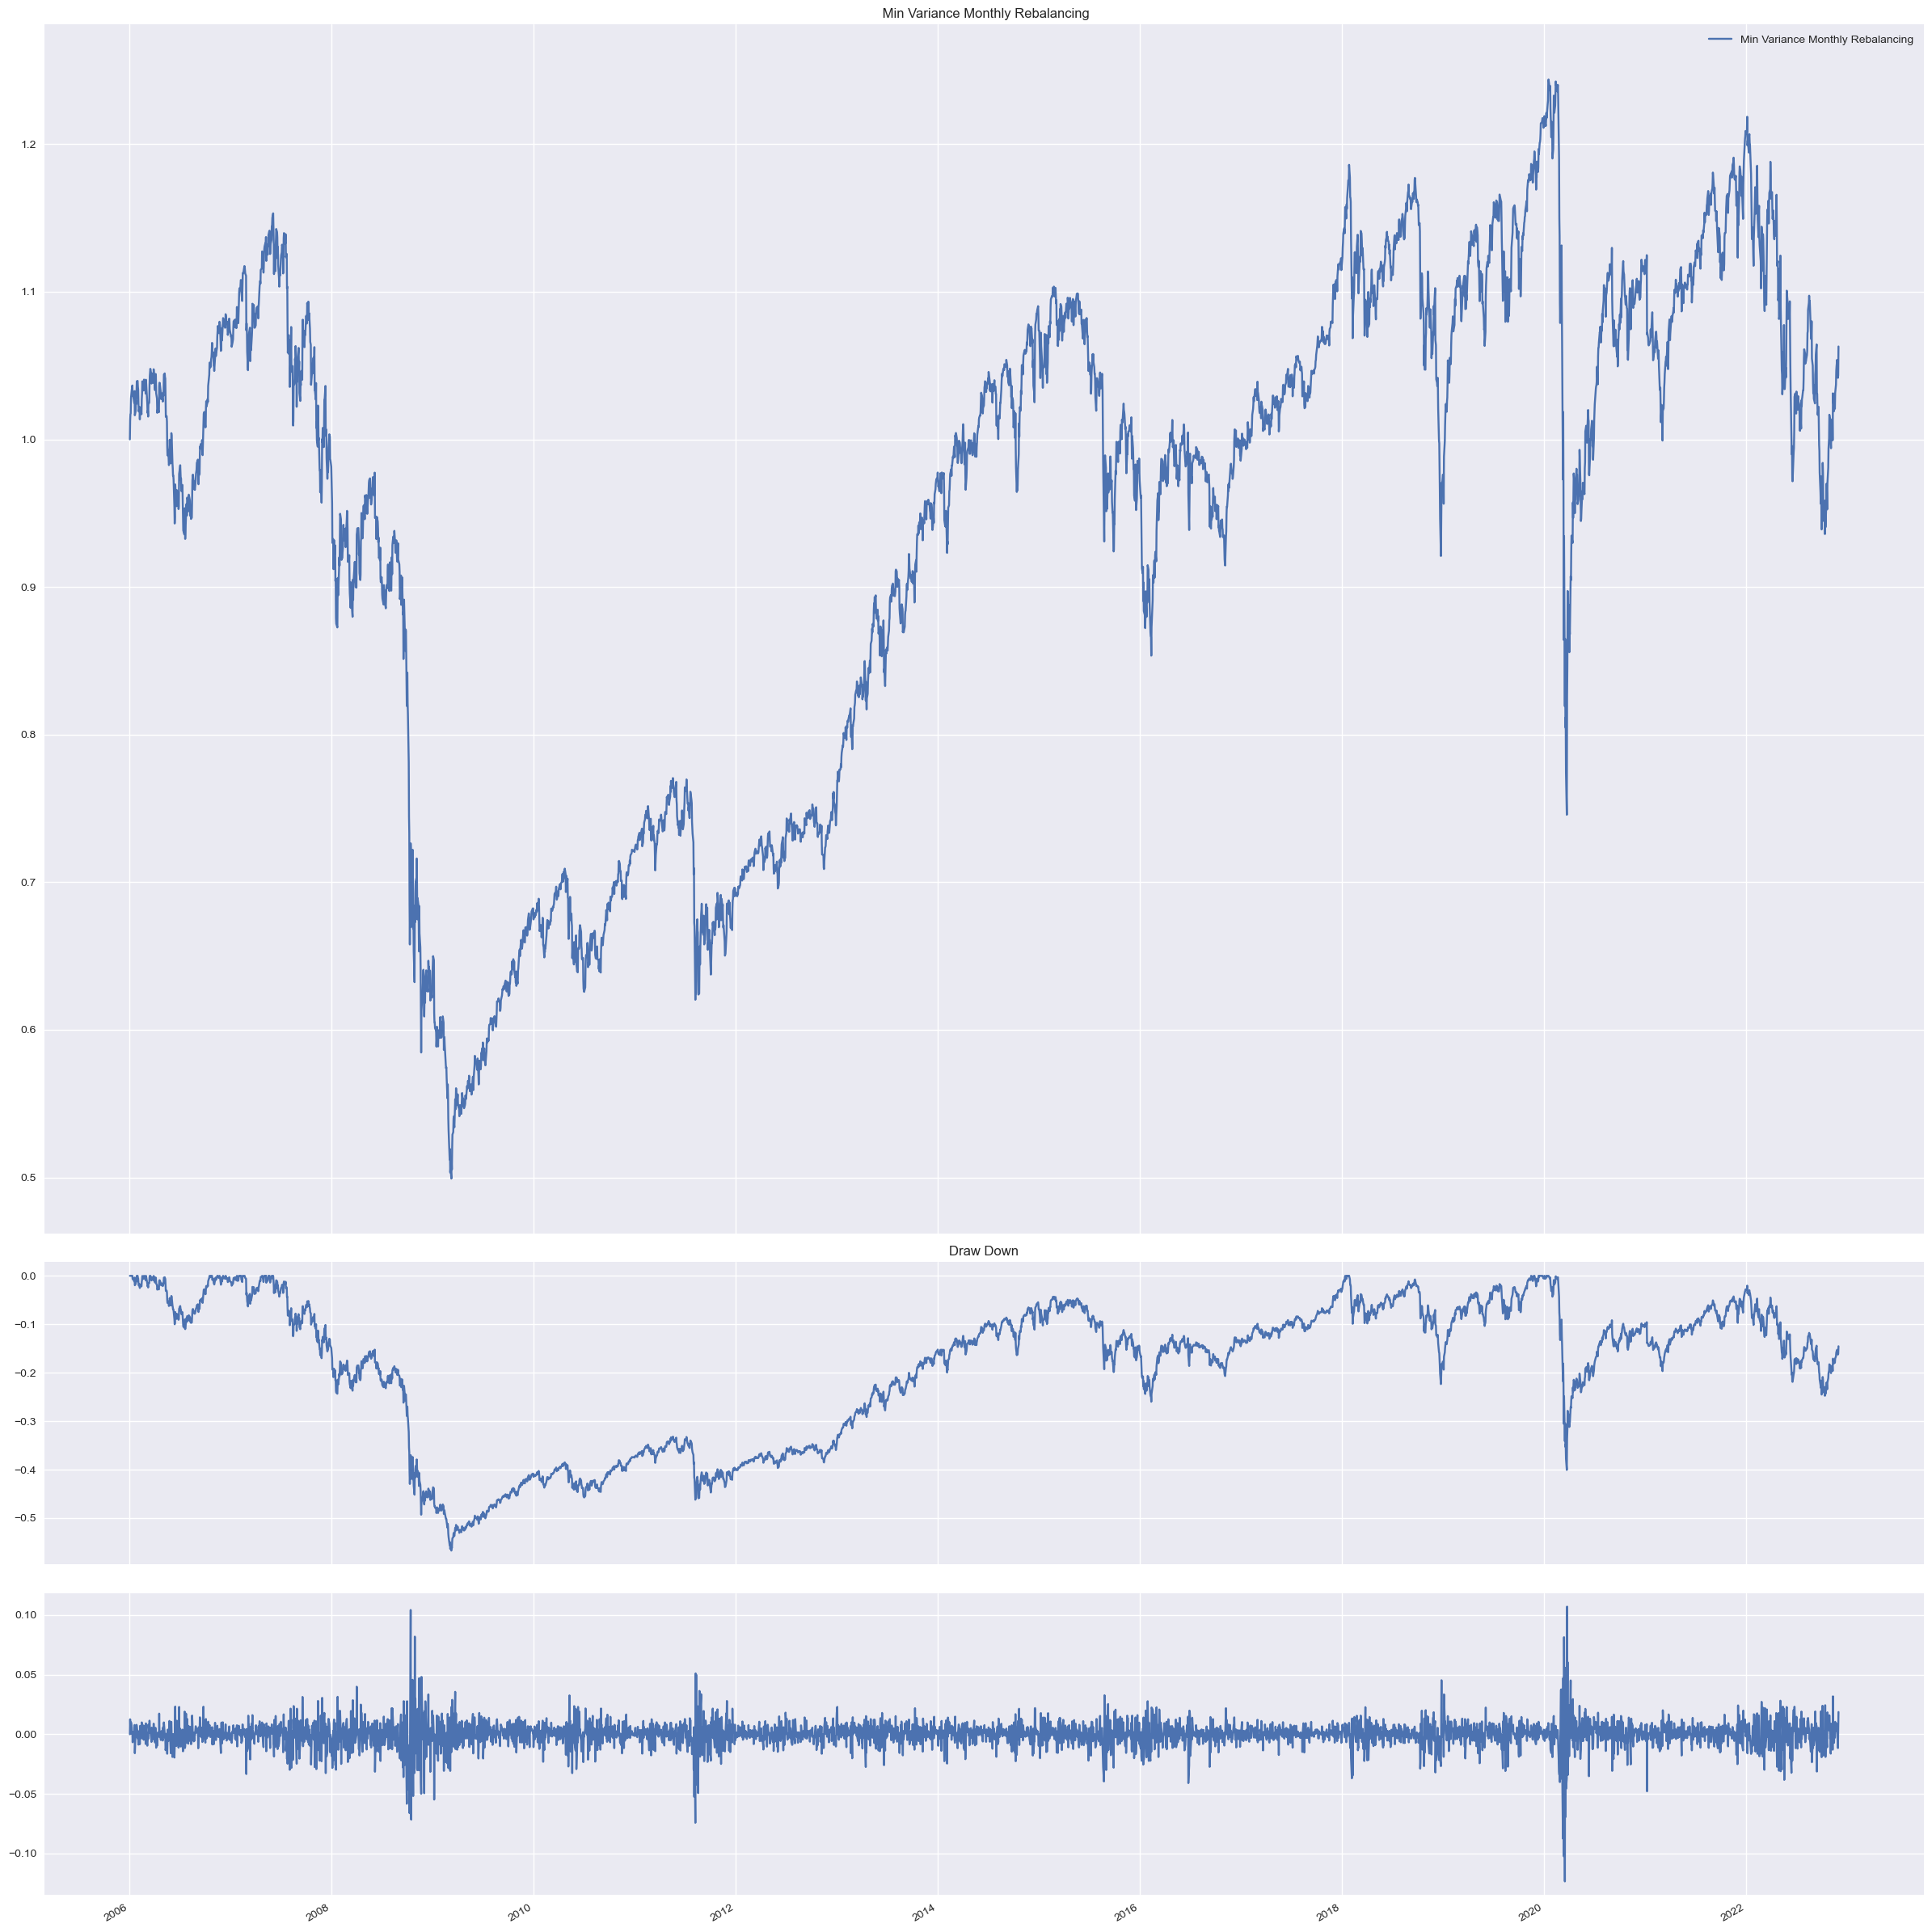

 | 데일리 리벨런싱(2006~)

